Activity 1
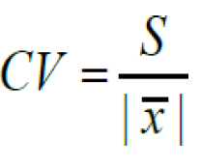
X : Cantidad de personas | f(i): Cantidad de personas | F(i): Frecuencia acumulada | |X(i) - X(-)| | X(i) - X(-) | (X(i) - X(-))**2 | [(X(i) - X(-))**2]*fi
1 | 9 | 9 | 3 | -3 | 9 | 81
2 | 18 | 27 | 2 | -2 | 4 | 72
3 | 25 | 52 | 1 | -1 | 1 | 25
4 | 20 | 72 | 0 | 0 | 0 | 0
5 | 14 | 86 | 1 | 1 | 1 | 14
6 | 5 | 91 | 2 | 2 | 4 | 20
7 | 6 | 97 | 3 | 3 | 9 | 54
8 | 3 | 100 | 4 | 4 | 16 | 48
 | 100 |  | 16 |  |  | 314

Actividades:

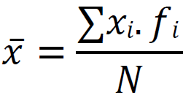
b) Calcular media, mediana y moda. Interpretar cada medida obtenida. |  |  |  |  | Formulas a emplear |  |  | Conclusiones:
 |  |  |  |  |  | Media: |  |  | Media: | La media es el promedio de todas las observaciones. En este caso, la media es 3.65 personas por casa. Esto significa que, en promedio, cada casa en tu muestra tiene 3.65 personas.

 | Media: | sum([X(i)]*f(i))/N
 |  | M = (1*9+2*18+3*25+4*20+5*14+6*5+7*6+8*3)/100
 |  | M = 3.65 ≈ | 4

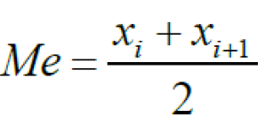
 | Mediana: | [x(i) + x(i+1)]/2 |  |  |  | Mediana: |  |  | Mediana: | La mediana es el valor que divide el conjunto de datos en dos partes iguales. La mediana de 3.42 indica que la mitad de las casas tienen 3.42 personas o menos, y la otra mitad tiene más de 3.42 personas.

 |  | Me = (3 + 3)/2
 |  | Me = 3

 | Moda: | f(i) mas alto |  |  |  | Moda: |  |  | Moda: | La moda es el valor más frecuente en un conjunto de datos. En este caso, la moda es 3, lo que significa que el valor 3 es el número de personas que más comúnmente viven en una casa. Es el valor que se repite con mayor frecuencia, ocurriendo 25 veces.

 |  | f(i) = 25
 |  | Mo = 3

c) Calcular cuartiles 1, 2 y 3, rango intercuartílico, decil 7. Interpretar cada medida obtenida.

Cuartil [Q1]: |  |  | Cuartil [Q2]: (Mediana) |  |  |  | Formulas a emplear

Posicion Q1 = (1*100) / 4 |  |  | Posicion Q2 = (2*100) / 4
Posicion Q1 = 25 |  |  | Posicion Q2 = 50

La frecuencia acumulada alcanza el 27 en X=2, lo que significa que el primer cuartil Q1 se encuentra en X=2 |  |  | La frecuencia acumulada alcanza 52 en X=3, lo que significa que la mediana o Q2 está en X=3

Q1 = 2 |  |  | Q2 = 3

Cuartil [Q3]: |  |  | Rango intercuartilico |Q3 - Q1|: [RIQ] |  |  |  | Interpretacion:

Posicion Q3 = (3*100) / 4 |  |  | RIQ = 4 - 2 = 2 |  |  |  | Q1 = 2: El 25% de las casas tiene 2 personas o menos.
Posicion Q3 = 75 |  |  |  |  |  |  | Q2 (Mediana) = 3: El 50% de las casas tiene 3 personas o menos.
 |  |  |  |  |  |  | Q3 = 4: El 75% de las casas tiene 4 personas o menos.
La frecuencia acumulada alcanza 72 en X=3 y pasa a 86 en X=4, lo que significa que el tercer cuartil Q3 está en X=4 |  |  |  |  |  |  | Rango intercuartílico (RIQ) = 2: El rango intercuartílico indica que la diferencia entre el 25% y el 75% de los datos es de 2 personas.
 |  |  | Decil 7: [D7] |  |  |  | D7 = 4: El 70% de las casas tiene 4 personas o menos.
Q3 = 4
 |  |  | D7 = (7 * 100) / 10 = 70
 |  |  | La frecuencia acumulada alcanza 72 en X=3 y pasa a 86 en X=4, lo que significa que el decil 7 se encuentra en X=4

 |  |  | D7 = 4

d) Hallar: desvío medio, varianza, desvío estándar y el coeficiente de variación. |  |  |  |  |  | Formulas a emplear |  |  | Conclusiones:

 | Desvio medio: |  |  |  |  |  | Desvio medio: |  |  | Desvío medio: | El desvío medio mide la dispersión de los datos alrededor de la media. En este caso, el desvío medio de 0.81 indica que, en promedio, las cantidades de personas en las casas se desvían en 0.81 personas respecto a la media de 3.65.
 |  | D(-) = 16 / 100
 |  | D(-) = 0.16

 | Varianza:
 |  | S**2 = 314 / 100
 |  | S**2 = 3.14 |  |  |  |  | Varianza: |  |  | Varianza: | La varianza mide la dispersión de los datos respecto a la media. Una varianza de 3.14 indica que hay cierta dispersión en las cantidades de personas por casa.
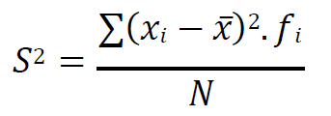

 | Desvio estandar:
 |  | S = (3.14)**0.5
 |  | S**2 = 1.77

 |  |  |  |  |  |  | Desvio estandar: |  |  | Desvio estandar: | La desviación estándar es la raíz cuadrada de la varianza y proporciona una medida de dispersión en las mismas unidades que los datos originales. En este caso, una desviación estándar de 1.77 indica que, en promedio, las cantidades de personas en las casas se desvían en 1.77 personas respecto a la media de 3.65.
 | CV:
 |  | CV = (1.77 * 100) / 4
 |  | CV = 44.25%

 |  |  |  |  |  |  | Coeficiente de variacion: |  |  | Coeficiente de variacion: | El coeficiente de variación indica la relación entre la dispersión de los datos y la media. Un CV de 48.5% sugiere que la dispersión relativa respecto a la media es considerablemente alta. Un CV alto indica que la variabilidad es alta en relación con el promedio

Activity 2
X | f(i): Frecuencia absoluta | F(i): Frecuencia acumulada | X(i)*: (Li + Ls) / 2 | |X(i)* - X(-)| | (X(i)* - X(-))**2 | [(X(i)* - X(-))**2] * f(i)
[2 - 4] | 7 | 7 | 3 | 6.05 | 36.6025 | 256.2175
[4 - 6] | 8 | 15 | 5 | 4.05 | 16.4025 | 131.22
[6 - 8] | 13 | 28 | 7 | 2.05 | 4.2025 | 54.6325
[8 - 10] | 22 | 50 | 9 | 0.05 | 0.0025 | 0.055
[10 - 12] | 16 | 66 | 11 | 1.95 | 3.8025 | 60.84
[12 - 14] | 6 | 72 | 13 | 3.95 | 15.6025 | 93.615
[14 - 16] | 8 | 80 | 15 | 5.95 | 35.4025 | 283.22
 | 80 |  |  | 24.05 |  | 879.8

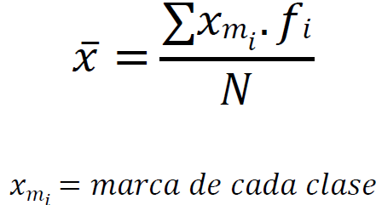
Actividades:
 |  |  |  |  |  | Formulas a emplear
b) Calcular media, mediana y moda. Interpretar cada medida obtenida. |  |  |  |  |  |  | Media:

 | Media: | sum([X(i)*]*f(i))/N
 |  | M = (3*7+5*8+7*13+9*22+11*16+13*6+15*8)/80
 |  | M | 9.05

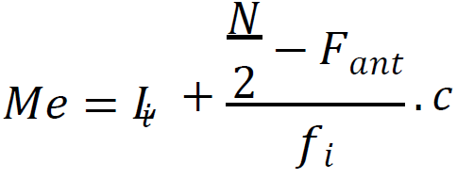
 |  |  |  |  |  |  | Mediana:
 | Mediana: | Li + [((N/2) - Fa) / fi]*c | Calculo Auxiliar:
 |  |  | N/2 = 80 /2 | 40
 |  | Me = (8+[(40 - 28)/22] * 2)
 |  | Me = 9.09

 |  |  |  |  |  |  | Moda: | d1, d2;
 | Moda: | Li + [d1/ (d1 + d2)]*c | Calculo Auxiliar:
 |  |  | d1 = fi(Mo) - fi(Mo-1) | 9
 |  | Mo = (8+[9/(9+6)] * 2) | d2 = fi(Mo) - fi(Mo+1) | 6
 |  | Mo = 9.2

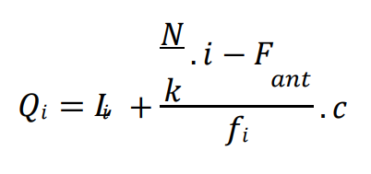
c) Calcular cuartiles 1, 2 y 3, rango intercuartílico, decil 7. Interpretar cada medida obtenida. |  |  |  |  |  | Formulas a emplear

Cuartil [Q1]:
Para Q1​, necesitamos que el 25% de N quede por debajo. Con N=80, calculamos:
Q1​ = (25/100) * 80 = 20

Buscamos la clase que contiene el valor 20 en la columna de frecuencia acumulada. Esto ocurre en la clase [6,8].
Li​ = 6
Fi−1​ = 15 (la frecuencia acumulada antes de la clase [6,8]).
fi​ = 13 (frecuencia de la clase [6,8]).
h = 2 (tamaño del intervalo de clase).
Q1​ = 6 + [(20 − 15​)/13] ∗ 2 = 6 + (5/13)​ ∗ 2 ≈ 6.77 |  |  |  |  |  | Donde:
 |  |  |  |  |  | Li​ es el límite inferior de la clase cuartil.
 |  |  |  |  |  | N es el total de observaciones (en este caso 80).
Cuartil [Q2]: Mediana |  |  |  |  |  | Fi−1​ es la frecuencia acumulada antes de la clase cuartil.
Para Q2​, el 50% de N es 40: |  |  |  |  |  | fi​ es la frecuencia absoluta de la clase cuartil.
Q2​ = (50/100) * 80 = 40 |  |  |  |  |  | h es el tamaño del intervalo de clase.

Buscamos en la clase que contiene el valor 40 en la columna de frecuencia acumulada. Esto ocurre en la clase [8,10].
Li​ = 8
Fi−1​ = 28
fi​ = 22
h = 2
Q2​ = 8 + [(40 − 28)/22] ∗ 2 = 8 + (12/22)​ ∗ 2 ≈ 9.09

Cuartil [Q3]: |  |  |  |  |  | Interpretacion:
Para Q3​, el 75% de N es 60:
Q3​ = (75/100) * 80 = 60 |  |  |  |  |  | Q1 = 6.77: Aproximadamente el 25% de los datos estan por debajo de 6.77.
 |  |  |  |  |  | Q2 (Mediana) = 9.09: El 50% de los datos estan por debajo de 9.09.
Buscamos la clase que contiene el valor 60 en la columna de frecuencia acumulada. Esto ocurre en la clase [10,12]. |  |  |  |  |  | Q3 = 4: Aproximadamente el 75% de los datos estan por debajo de 10.5.
Li​ = 10 |  |  |  |  |  | Rango intercuartílico (RIQ) = 2: Indica que el 50% central de los datos se encuentran en un rango de 3.73 unidades.
Fi−1​ = 56 |  |  |  |  |  | D7 = 4: El 70% de los datos estan por debajo de 10.75.
fi​ = 16
h = 2
Q​3 = 10 + [(60 − 50)/16] ∗ 2 = 6 + (4/16) ∗ 2 ≈ 11.25

Rango Intercuartilico [RIQ]:
El rangro intercuartilico, RIQ, es la diferencia entre los cuartiles Q3 y Q1
RIQ​ = 10.3 - 6.77 = 3.73

Decil 7 [D7]:
Para D7​, el 70% de N es 56:
D7​ = (7/10) * 80 = 56

Buscamos la clase que contiene el valor 56 en la columna de frecuencia acumulada. Esto ocurre en la clase [10,12].
Li​ = 10
Fi−1​ = 56
fi​ = 16
h = 2
D7​ = 10 + [(56 − 50)/16] ∗ 2 = 10.75

d) Hallar: desvío medio, varianza, desvío estándar y el coeficiente de variación. |  |  |  | Formulas a emplear

 |  |  |  |  | Desvio medio:
 | Desvio medio:
 |  | D(-) = 24.05 / 80
 |  | D(-) = 0.3

 | Varianza:
 |  | S**2 = 879.8 / 80 |  |  | Varianza:
 |  | S**2 = 10.99

 | Desvio estandar:
 |  | S = (10.99)**0.5
 |  | S**2 = 3.32
 |  |  |  |  | Desvio estandar:

 | CV:
 |  | CV = (3.32 * 100) / 9.05
 |  | CV = 36.64%

 |  |  |  |  | Coeficiente de variacion:

